Feuil3
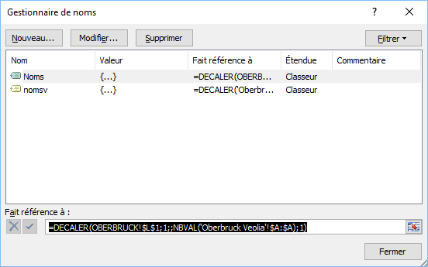
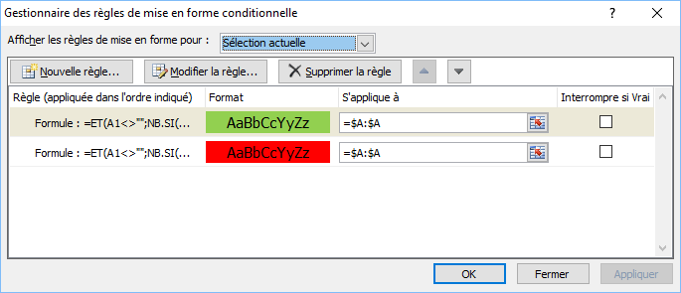
Il faut créer les noms dynamiques dans gestionnaire de noms
puis créer les MFC dans les 2 feuilles

